Fuel
Величина | Значения
Число топлив, сжигаемых одновременно | 1
массовая доля газа в топливной смеси | 1

Состав газового топлива
Fuel name
Fuel type identifier | gaseous
Mass / molar composition | Mole flowrate or % | Weight flowrate or %
Methane/Метан (CH4) | 75.48
Ethane/Этан (С2H6) | 15.32
Propane/Пропан (C3H8) | 3.05 | 0
Butanes/Бутан (C4H10) | 1.5 | 0
Pentanes/Пентан (С5H12) | 0.66 | 0
Hexanes/Гексан (С6H14) | 0 | 0
Cyclohexane/Циклогексан (С6Н12) | 0 | 0
Benzene/Бензол (С6H6) | 0 | 0
Ethene/Этилен (С2Н4) | 0 | 0
Propene/Пропилен(С3H6) | 0 | 0
Butenes/Бутелен-1 (С4H8) | 0 | 0
Pentenes/Пентен (С5H10) | 0 | 0
Butadienes/Бутадиен (С4H6) | 0 | 0
Acetylene/Ацетилен (С2Н2) | 0 | 0
Hydrogen/Водород (H2) | 0.1 | 0
Hydrogen sulphide/Сероводород (H2S) | 0 | 0
Oxygen/Кислород (O2) | 0 | 0
Nitrogen/Азот (N2) | 3.59 | 0
Argon/Аргон (Ar) | 0 | 0
Water vapor/Водяной пар (H2O) | 0 | 0
Carbon monoxide/Угарный газ (CO) | 0 | 0
Carbon dioxide/ Углекислый газ (СO2) | 0 | 0
Sulphur dioxide/Диоксид Серы (SO2) | 0 | 0
Суммарный состав | 99.7 | 0

Влажность газа, мг/м3 | 10

Lower Calorific Value, kJ/kg (kJ/m3) | 43801.2
Lower Calorific Value, kJ/m3 | 42676.0 | 46835.8 |  | 10193.0 | ккал/м3 | 11186.5 | ккал/кг
Fuel specific heat, kJ/(kg*K)
Плотность газа, кг/м3 | 0.91
Температура топлива, подаваемого в горелку, С | 100.00
Теплоемкость топлива, кДж/м3*С | 1.90
Соотношение содержания углерода и водорода в топливном газе | 3.12

Состав жидкого топлива | Сухая масса | Рабочая масса | Горючая
Fuel name
Fuel type identifier | CHONS specified
Mass / atomic amount | mass amount
Amount of Carbon/Углерод | 85.6 | 83 | 85.7
Amount of Hydrogen/Водород | 10.7 | 10.4 | 10.7
Amount of Nitrogen/Азот | 0.0 | 0 | 0.0
Amount of Oxygen/Кислород | 0.7 | 0.7 | 0.7
Amount of Sulphur/Сера | 2.9 | 2.8 | 2.9
Amount of Ash/Зольность | 0.1 | 0.1
Влажность | - | 3
Суммарный состав | 100 | 100 | 100

Lower Calorific Value, kJ/kg | 42720.4 | 41438.8 | 42764.5
Fuel specific heat, kJ/(kg*K) | 2.27
Плотность мазута, кг/м3 | 850
Соотношение содержания углерода и водорода в рабочей массе топлива | 7.98

Fuel flowrate/Расход газового топлива. кг/с (м3/с)
Fuel flowrate/Расход жидкого топлива. кг/с (м3/с) | 150
Fuel inlet temperature/Температура газа на входе в горелку, С | 60
Fuel inlet temperature/Температура мазута на входе в горелку, С | 95
Расход пара, подаваемого на горелку, кг/ч | 40
Отношение расхода пара к расходу мазута (Atomising steam/Fuel Ratio) | 0.27
Температура пара, подаваемого на распыл (Atomising steam temperature, С) | 220
Энтальпия пара на распыл, кДж/кг | 2500

Тип топлива, принимаемого в расчет (1 - газ; 2 - мазут; 3 - смесь топлив) | 1
Тип тяги (1 - естественная 2 - принудительная) | 1

Допустимая величина присосов воздуха в топочной камере | 0.05
Присос воздуха в конвективной поверхности | 0
Присос воздуха в ВП | 0.03

Коэффициент избытка воздуха на входе в горелки | 1.15
Коэффициент избытка воздуха на выходе из топки | 1.2
Коэффициент избытка воздуха на выходе из конвекции (и для определения КПД печи) | 1.2
Коэффициент избытка воздуха на выходе из ВП | 1.23
Коэффициент избытка воздуха для определения КПД, согласно ГОСТ Р | 1.2
Доля золы топлива, уносимой газами | 0.95

Расчет количеств воздуха и продуктов сгорания, образующихся при сжигании 1 м3 и 1 кг газообразного топлива
Плотность сухого газа при нормальных условиях, кг/м3 | 0.911
Теоретическое количество воздуха, м3/м3 | 11.18
Теоретическое количество воздуха, м3/кг | 12.27
Теоретическое количество воздуха, кг/кг | 15.87
Количество трехатомных газов, м3/м3 | 1.25
Количество трехатомных газов, м3/кг | 1.37
Количество трехатомных газов, кг/кг | 2.69
Теоретическое количество азота, м3/м3 | 8.84
Теоретическое количество азота, м3/кг | 9.70
Теоретическое количество азота, кг/кг | 12.12
Теоретическое количество водяных паров, м3/м3 | 2.40
Теоретическое количество водяных паров, м3/кг | 2.63
Теоретическое количество водяных паров, кг/кг | 2.12

 | - | Топка | Конвекция | ВП
Среднее значение избытка воздуха в газоходе | 1 | 1.2 | 1.2 | 1.215
Общее количество водяных паров, м3/м3 | 2.40 | 2.44 | 2.44 | 2.44
Общее количество водяных паров, м3/кг | 2.63 | 2.67 | 2.67 | 2.68
Общее количество водяных паров, кг/кг | 2.12 | 2.15 | 2.15 | 2.15
Количество дымовых газов, м3/м3 | 12.48 | 14.76 | 14.76 | 14.93
Количество дымовых газов, м3/кг | 13.70 | 16.19 | 16.19 | 16.38
Количество дымовых газов, кг/кг | 16.93 | 20.13 | 20.13 | 20.37
Количество дымовых газов, кг/кг | 17.04 | 20.24 | 20.24 | 20.48
Масса дымовых газов, кг/м3 (бредовая ф-ла) | 15.52 | 18.45 | 18.45 | 18.66
Объемная доля трехатомных газов в продуктах сгорания | 0.10 | 0.08 | 0.08 | 0.08
Массовая доля трехатомных газов в продуктах сгорания | 0.16 | 0.13 | 0.13 | 0.13
Объемная доля водяных паров в продуктах сгорания | 0.19 | 0.17 | 0.17 | 0.16
Массовая доля водяных паров в продуктах сгорания | 0.13 | 0.11 | 0.11 | 0.11
Полная объемная доля | 0.29 | 0.25 | 0.25 | 0.25
Полная массовая доля | 0.28 | 0.24 | 0.24 | 0.24

Расчет количеств воздуха и продуктов сгорания, образующихся при сжигании 1 кг жидкого топлива
Теоретическое количество воздуха, м3/кг | 10.52
Теоретическое количество воздуха, кг/кг | 13.30
Количество трехатомных газов, м3/кг | 1.62
Количество трехатомных газов, кг/кг | 3.28
Теоретическое количество азота, м3/кг | 8.31
Теоретическое количество азота, кг/кг | 10.23
Теоретическое количество водяных паров, м3/кг | 1.69
Теоретическое количество водяных паров, кг/кг | 1.36

 | - | Топка | Конвекция
Среднее значение избытка воздуха в газоходе | 1 | 1.2 | 1.2
Общее количество водяных паров, м3/кг | 1.69 | 1.72 | 1.72
Общее количество водяных паров, кг/кг | 1.36 | 1.38 | 1.38
Количество дымовых газов, м3/кг | 11.62 | 13.72 | 13.72
Количество дымовых газов, кг/кг | 14.86 | 17.52 | 17.52
Масса дымовых газов, кг/кг | 15.01 | 17.75 | 17.75
Объемная доля трехатомных газов в продуктах сгорания | 0.14 | 0.12 | 0.12
Массовая доля трехатомных газов в продуктах сгорания | 0.22 | 0.19 | 0.19
Объемная доля водяных паров в продуктах сгорания | 0.15 | 0.13 | 0.13
Массовая доля водяных паров в продуктах сгорания | 0.09 | 0.08 | 0.08
Полная объемная доля | 0.28 | 0.24 | 0.24
Полная массовая доля | 0.31 | 0.27 | 0.27
Концентрация золы в продуктах сгорания | 6.3311226286E-05 | 5.3511624555E-05 | 5.3511624555E-05

Расчет энтальпии продуктов сгорания | газ | мазут
Температура продуктов сгорания, С | 850 | 100
Избыток воздуха | 1.2 | 1.25
Энтальпия воздуха, кДж/м3 (кДж/кг топл) | 13485.1 | 1396.0
Энтальпия воздуха, кДж/кг газ топл | 11443.3 | -
Энтальпия воздуха, кДж/кг | 14796.2 | 1357.6
Энтальпия продуктов сгорания, кДж/м3 (кДж/кг топл) | 18779.0 | 1962.3
Энтальпия продуктов сгорания, кДж/кг газ топл | 17308.3
Энтальпия продуктов сгорания, кДж/кг | 20560.5 | 1941.3

Таблица для газа, кДж/м3 |  | Alfa = 1 | Топка | Конвекция | ВП
Teta | воздух | 1 | 1.2 | 1.2 | 1.23
-100 | -1483.8 | -1724.9 | -2021.6 | -2021.6 | -2066.1
0 | 0.0 | 0.0 | 0.0 | 0.0 | 0.0
100 | 1483.8 | 1724.9 | 2021.6 | 2021.6 | 2066.1
200 | 2985.5 | 3484.7 | 4081.8 | 4081.8 | 4171.3
300 | 4506.2 | 5294.6 | 6195.8 | 6195.8 | 6331.0
400 | 6060.5 | 7144.2 | 8356.3 | 8356.3 | 8538.1
500 | 7659.5 | 9047.2 | 10579.1 | 10579.1 | 10808.9
600 | 9280.8 | 11000.0 | 12856.1 | 12856.1 | 13134.5
700 | 10946.9 | 13001.1 | 15190.5 | 15190.5 | 15518.9
800 | 12624.2 | 15038.1 | 17562.9 | 17562.9 | 17941.7
900 | 14346.1 | 17125.9 | 19995.1 | 19995.1 | 20425.5
1000 | 16079.3 | 19247.1 | 22463.0 | 22463.0 | 22945.4
1100 | 17834.8 | 21389.3 | 24956.3 | 24956.3 | 25491.3
1200 | 19612.7 | 23569.8 | 27492.3 | 27492.3 | 28080.7
1300 | 21401.8 | 25710.4 | 29990.8 | 29990.8 | 30632.9
1400 | 23213.2 | 27931.5 | 32574.2 | 32574.2 | 33270.6
1500 | 25035.9 | 30175.9 | 35183.1 | 35183.1 | 35934.1
1600 | 26869.7 | 32438.8 | 37812.7 | 37812.7 | 38618.8
1700 | 28703.5 | 34730.3 | 40470.9 | 40470.9 | 41332.0
1800 | 30548.4 | 37029.0 | 43138.7 | 43138.7 | 44055.1
1900 | 32415.8 | 39334.9 | 45818.1 | 45818.1 | 46790.5
2000 | 34283.1 | 41660.5 | 48517.1 | 48517.1 | 49545.6
2100 | 36161.7 | 43998.6 | 51230.9 | 51230.9 | 52315.8
2200 | 38040.2 | 46341.5 | 53949.5 | 53949.5 | 55090.7
2300 | 39929.9 | 48699.3 | 56685.2 | 56685.2 | 57883.1

Определение температуры продуктов сгорания

Энтальпия продуктов сгорания, кДж/м3 | 47167.883742
Избыток воздуха | 1 | 1.2 | 1.15
Температура продуктов сгорания, С | 2235.0 | 1950.0104502 | 2021.2702926

Таблица для мазута, кДж/кг
Teta | воздух | 1 | 1.2 | 1.23
-100 | -1396.0 | -1613.3 | -1892.5 | -1934.3
0 | 0.0 | 0.0 | 0.0 | 0.0
100 | 1396.0 | 1613.3 | 1892.5 | 1934.3
200 | 2808.9 | 3265.1 | 3826.9 | 3911.1
300 | 4239.7 | 4967.4 | 5815.3 | 5942.5
400 | 5702.0 | 6709.3 | 7849.7 | 8020.8
500 | 7206.4 | 8502.4 | 9943.7 | 10159.9
600 | 8731.9 | 10343.5 | 12089.9 | 12351.8
700 | 10299.4 | 12229.3 | 14289.2 | 14598.2
800 | 11877.5 | 14148.3 | 16523.8 | 16880.1
900 | 13497.6 | 16113.8 | 18813.3 | 19218.2
1000 | 15128.3 | 18109.2 | 21134.8 | 21588.7
1100 | 16780.0 | 20118.3 | 23474.3 | 23977.7
1200 | 18452.7 | 22166.8 | 25857.4 | 26411.0
1300 | 20135.9 | 24175.6 | 28202.8 | 28806.8
1400 | 21840.2 | 26259.1 | 30627.2 | 31282.4
1500 | 23555.1 | 28362.6 | 33073.6 | 33780.3
1600 | 25280.4 | 30482.8 | 35538.9 | 36297.3
1700 | 27005.7 | 32627.9 | 38029.1 | 38839.2
1800 | 28741.6 | 34779.7 | 40528.0 | 41390.2
1900 | 30498.5 | 36936.5 | 43036.2 | 43951.1
2000 | 32255.4 | 39110.0 | 45561.1 | 46528.8
2100 | 34022.8 | 41295.1 | 48099.7 | 49120.4
2200 | 35790.2 | 43483.7 | 50641.7 | 51715.4
2300 | 37568.2 | 45685.5 | 53199.1 | 54326.2

Определение температуры продуктов сгорания

Энтальпия продуктов сгорания, кДж/м3 | 41440
Избыток воздуха | 1 | 1.2 | 1.15
Температура продуктов сгорания, С | 2106.6 | 1836.3611114 | 1903.9255404

Расчет печи 1
Величина | Размерность | Значение

Общий режим расчета (0 - автоматический; 1 - ручной) |  | 1

Базовые данные

Сжигаемое топливо (1 - газ; 2 - мазут; 3 - смесь топлив) | - | 1

Тип труб конвективной части (1 - оребренная; 2 - гладкая; 3 - особый) |  | 1

Температура холодного воздуха | С | 1.3
Температура воздуха на входе в горелки |  | 1.3
Избыток воздуха, на входе в горелку |  | 1.15
Присос воздуха в топке |  | 0.05
Избыток воздуха на выходе из топки |  | 1.2
Присос воздуха в конвективной части |  | 0
Избыток воздуха в уходящих продуктах сгорания |  | 1.2

Давление продукта на входе в печь (абс) | МПа | 0.73
Температура продукта на входе в печь | С | 231.7
Энтальпия продукта на входе в печь | кДж/кг | -1565.1
Давление продукта на выходе из печи (абс) | МПа | 0.2
Температура продукта на выходе из печи | С | 347
Энтальпия продукта на выходе из печи | кДж/кг | -1157.7
Минимальное превышение температуры уходящих | С | 80

Поле для ввода температуры уходящих газов | С | 368 | 311.7
Температура уходящих продуктов сгорания | С | 368.0 | 358.8

Массовый расход продукта | кг/ч | 9700
 | кг/с | 2.7
Тепловая мощность печи | МВт | 1.1 | 1.1

Допустимое среднее теплонапряжение поверхности нагрева | кВт/м2 | 35
Допустимое среднее теплонапряжение объема | кВт/м3 | 125
Предельная допустимая температура стенки радиантных труб | С | 400

Тепловой баланс

Низшая теплота сгорания топлива | кДж/м3 | 42676.0
Температура подогрева топлива | С | 60.00
Теплоемкость топлива | кДж/м3*С | 1.90 | 1.8976047391
Тепло топлива, поступающего в печь * | кДж/м3 | 113.9 | 85.351928 |  |  | * - требует уточнения!!!
Энтальпия холодного воздуха | кДж/м3 | 19.3
Энтальпия воздуха на входе в печь | кДж/м3 | 19.3
Количество тепла, полученное воздухом от внешних источников | кДж/м3 | 0.0
Располагаемое количество тепла, вносимого в печь | кДж/м3 | 42789.8
Тепловые потери в окружающую среду (от наружного охлаждения) | % | 1.5
Тепловые потери от механической неполноты сгорания топлива | % | 0
Тепловые потери от химической неполноты сгорания топлива | % | 0
Энтальпия продуктов сгорания на выходе из печи | кДж/м3 | 7664.9
Тепловые потери с уходящими газами | % | 17.9
КПД печи | % | 80.6
Расчетный расход топлива | м3/с | 0.032
 | м3/ч | 115
 | кг/с | 0.029
 | кг/ч | 104
Коэффициент сохранения тепла |  | 0.982

Расчет топочной камеры

Тепло, вносимое воздухом в топку | кДж/м3 | 23.1
Полезное тепловыделение в топке | кДж/м3 | 42699.1
Теоретическая температура горения | С | 1783.5
 | К | 2056.7
Температура продуктов сгорания на выходе из топки по номограмме 1 | С | 608.0
Коэффициент прямой отдачи топки по номограмме 1 |  | 0.698
Температура продуктов сгорания на выходе из топки (задаемся) | С | 932.5 |  |  | 932.5 | 0.0
 | К | 1205.6
Энтальпия продуктов сгорания на выходе их топки | кДж/м3 | 20796.3
Количество тепла, воспринятого в топке по балансу | кДж/м3 | 21502.9
 | МВт | 0.7 |  | 0.6231598762
Коэффициент прямой отдачи топки | - | 0.478

Среднее теплонапряжение радиантной поверхности нагрева | кВт/м2 | 20.4 | 35
Среднее теплонапряжение радиантного объема | кВт/м3 | 89.9 | 125

Геометрия экранов
Наружний диаметр труб | мм | 89
Толщина стенки трубы | мм | 5 | 5
Шаг между трубами | мм | 160
Расстояние от обмуровки до оси экраных труб | мм | 120 | 133.5
Длина прямого участка трубы | мм | 3500
Число труб |  | 30
Число потоков |  | 1

Площадь обогреваемых труб, Hр | м2 | 33.6

Диаметр осей змеевика | м | 1.528

Диаметр топки в свету | м | 1.530
Высота топки в свету | м | 4.150

Ширина окна | м | 0.500
Глубина окна | м | 1.528

Лучевоспринимающая поверхность настенного экрана, F экр | м2 | 17.6
Лучевоспринимающая поверхность двусветного экрана | м2 | 0.0
Площадь окна, F окн | м2 | 0.8
Площадь обмуровки, F обм | м2 | 5.3
Общая площадь стен топочной камеры, F ст | м2 | 23.6

Объем топочной камеры, V т | м3 | 7.6

Относительное расстояние от образующей трубы до обмуровки, e |  | 0.848

Тип экрана (1 - однорядный настенный; ) |  | 1
Относительный шаг труб |  | 1.80
Относительное расстояние от обмуровки до эранных труб |  | 1.35
Угловой коэффициент трубных экранов, х экр |  | 0.92

Полная лучевоспринимающая поверхность, Hл | м2 | 16.1
Число Больцмана |  | 0.101

Средня суммарная теплоемкость продуктов сгорания | кДж/(м3*К) | 25.7
Эффективная толщина излучающего слоя | м | 1.161
Давление продуктов сгорания в радиантной камере | кГс/см2 | 1
Суммарное парциальное давление газов | кГс/см2 | 0.250
Коэффициент ослабления лучей для топочной среды | 1/(м*кГс/см2) | 0.162
Соотношение содержания углерода и водорода в топливе |  | 3.12
Коэффициент ослабления лучей сажистыми частицами | 1/(м*кГс/см2) | 0.107
Коэффициент ослабления лучей для светящегося пламени | 1/(м*кГс/см2) | 0.269
Степень черноты светящихся газов |  | 0.268
Степень черноты несветящихся газов |  | 0.171
Коэффициент усреднения: (0,1 - сжигание газа; 0,55 - сжигание мазута) |  | 0.1
Эффективная степень черноты факела, аф |  | 0.181
Степень экранирования, Кси л |  | 0.754
Эффективная поглощательная способность гладкотрубных экранов (0,88-0,9 - при сжигании газа; 0,78-0,8 - при сжигании мазута ) |  | 0.9
Эффективная отражательная способность гладкотрубных экранов |  | 0.1
Величина Дельта Кси |  | 0.985
Приведенная степень черноты топочной камеры по методу ВТИ-ЭНИН, а тн |  | 0.224
Поправочный коэффициент (табл. 6-1, стр. 84) |  | 0.9
Приведенная степень черноты топочной камеры, a т |  | 0.201
Эквивалентная абсолютно черная поверхность радиационного обмена, H s | м2 | 3.2

Определение температуры наружной поверхности экрана

Температура продукта на входе в радиантный змеевик | С | 273.7
Энтальпия продукта на входе в радиантный змеевик | кДж/кг | -1411.6
Температура продукта на выходе из радиантного змеевика | С | 347
Энтальпия продукта на выходе из радиантного змеевика | кДж/кг | -1157.7

Однофазный продукт
Средняя плотность продукта | кг/м3 | 660.0
Средняя теплоемкость продукта | кДж/(кг*С) | 2.700
Средняя теплопроводность продукта | Вт/(К*м) | 0.099
Средняя кинематическая вязкость продукта | м2/с | 0.0000009
Число Рейнольдса |  | 1386
Число Прандтля |  | 16.53
Число Пекле |  | 22906
Скорость продукта | м/с | 0.83

Коэффициент теплоотдачи от продукта к стенке трубы | Вт/(м2*К) | 1600.0

Материал стенки радиантной трубы (1 - Сталь 3; 2 - Сталь 10, 20; 3 - Сталь 12Х1МФ, 12ХМФ; 4 - Сталь 12ХМ, 15ХМ; 5 - 12Х2МФСР; 6 - 11Х11В2МФ (ЭИ-756); 7 - 12Х18Н10Т, 12Х18Н12Т; 8 - 12Х14Н14В2М (ЭИ-257), 09Х14Н19В2БР (695Р); |  | 4.0
...
I-Teta-t - диаграмма
 |  | ух. газы | вх. Ор. | вх. Гл./вых. Топ. | Вх. Топ
Энтальпия газов | кДж/м3 | 7664.9 | 15642.6 | 20796.3 | 42699.1
Температура газов | С | 368.0 | 719.1 | 932.5 | 1783.5
Температура среды | С | 231.7 | 263.4 | 283.6 | 347
Средняя температура стенки трубы |  |  |  |  | 361.3

Расчет ВП 2
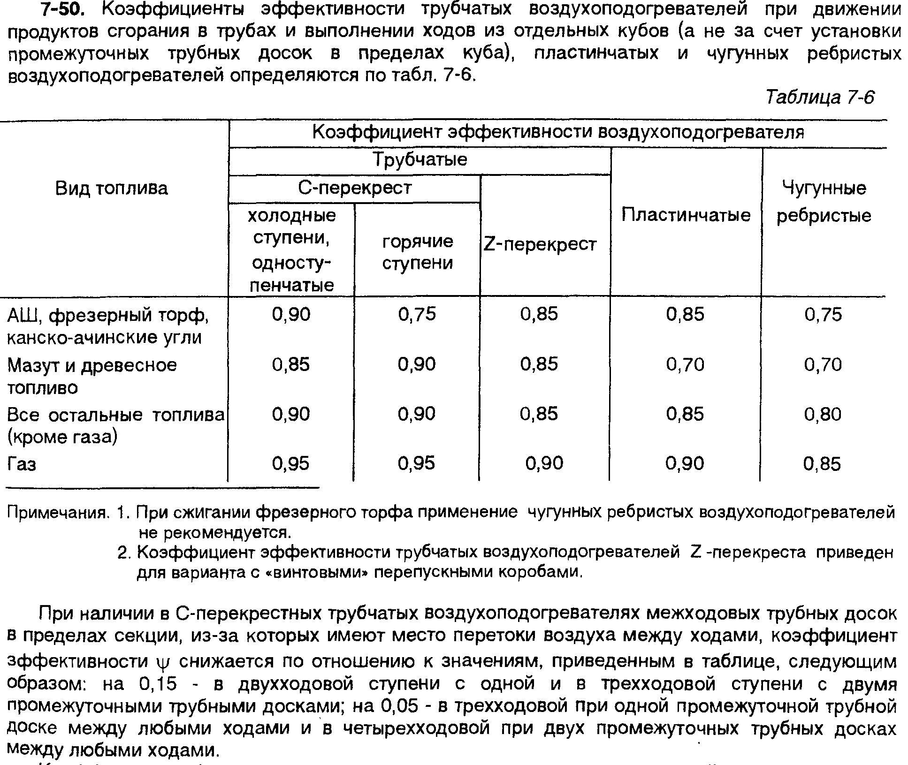
...
Аэродинамический расчет ВП

Коэффициент аэродинамического сопротивления по межтрубному пространству (газам) 1 хода |  | 5.4 | 2.6
Коэффициент аэродинамического сопротивления по внутритрубному пространству (продуктам сгорания) |  | 2 | 2
Аэродинамическое сопротивление трубного пучка по воздуху | Па | 477.5 | 136.2
Аэродинамическое сопротивление трубного пучка по продуктам сгорания | Па | 1712.1 | 1098.9

Аэродинамическое сопротивление перепускного короба

